Adnroid Memory File
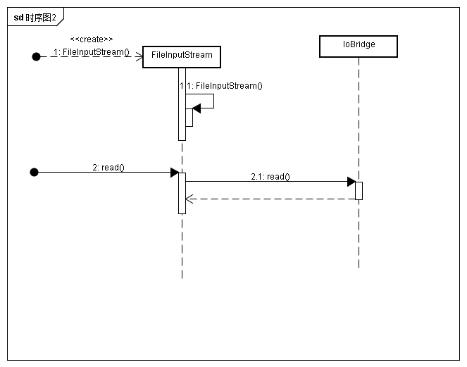
Memory File概要
Android可以使用Linux的一切IPC通信方式，包括共享内存，不过Android主要使用的方式是匿名共享内存Ashmem（Anonymous Shared Memory）， 跟原生的不太一样，比如它在自己的驱动中添加了互斥锁，另外通过fd的传递来实现共享内存的传递。MemoryFile是Android为匿名共享内存而封装的一个对象， 这里通过使用MemoryFile来分析，Android中如何利用共享内存来实现大数据传递，同时MemoryFile也是进程间大数据传递的一个手段，开发的时候可以使用：

Memory使用方法：
1.Memory 实例生成
MemoryFile memoryFile = new MemoryFile("test_memory", 1024);

2.Memory文件写入
memoryFile.getOutputStream().write(new byte[]{1, 2, 3, 4, 5});

3.句柄获得
FileDescriptor des = (FileDescriptor) method.invoke(memoryFile);

特别注意：
虽然可以通过ParcelFileDescriptor.dup()来获取MemoryFile的parcel文件句柄，但是这个句柄是无法通过intent传送的！！！
目前只能通过service的getbinder来传递。

Memory Sample代码
服务端APP代码：
1.声明AIDL方便跨进程通信
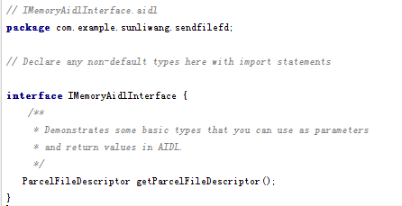

2.声明一个service，提供获取Parcel句柄
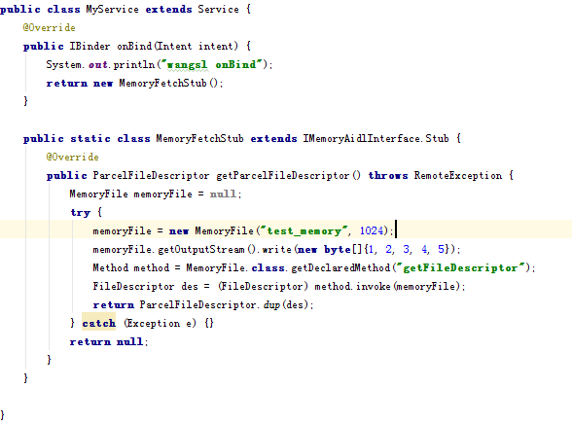

调用端APP
Bind service成功后，获取parcelFileDescritpro即可使用
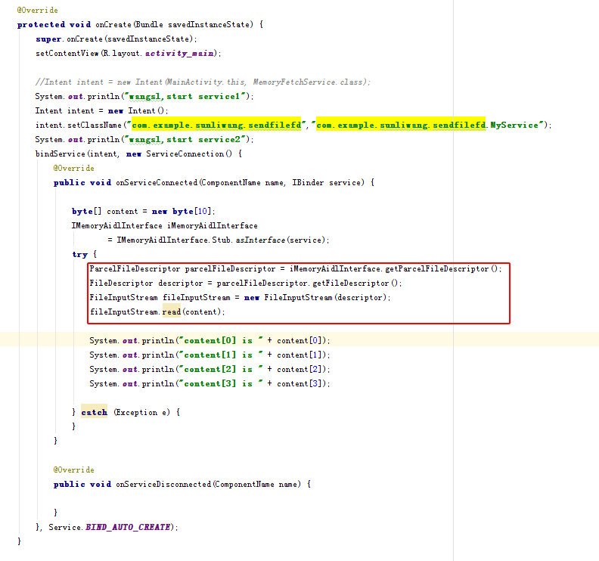

Memory File原理
上例是应用层使用匿名共享内存的方法，关键点就是文件描述符（FileDescriptor）的传递，文件描述符是Linux系统中访问与更新文件的主要方式。从MemoryFile字面上看出，共享内存被抽象成了文件，不过本质也是如此，就是在tmpfs临时文件系统中创建一个临时文件，（只是创建了节点，而没有看到实际的文件） 该文件与Ashmem驱动程序创建的匿名共享内存对应，可以直接去proc/pid下查看smap：

Memory File代码分析
1.MemoryFile创建流程
文件路径：
frameworks/base/core/java/android/os/MemoryFile.java
frameworks/base/core/java/android/os/SharedMemory.java
frameworks/base/core/java/android/os/SharedMemory.java
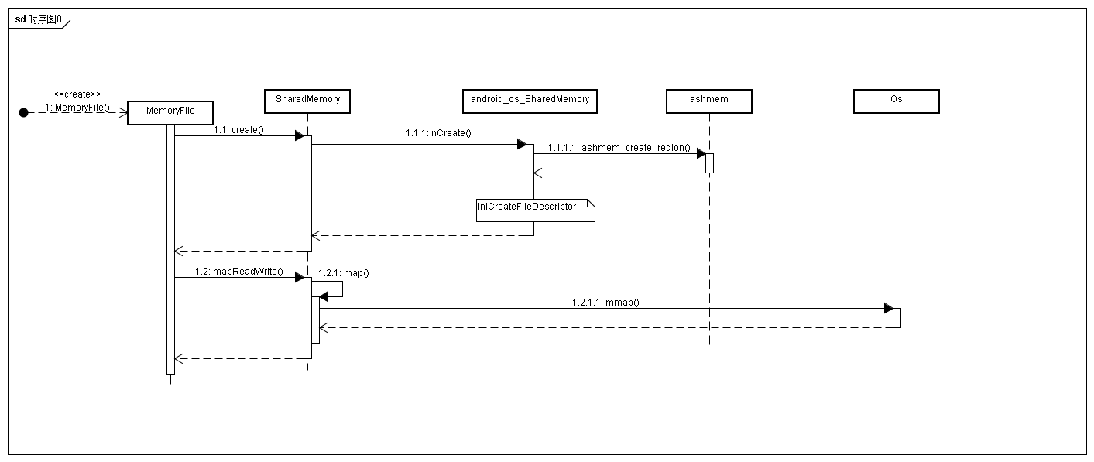

MemoryFile实际上最后还是通过JNI接口调用了ashmem_create_region来创建共享内存。然后通过mmap来映射。
关键代码：
1.ShareMemory的map代码
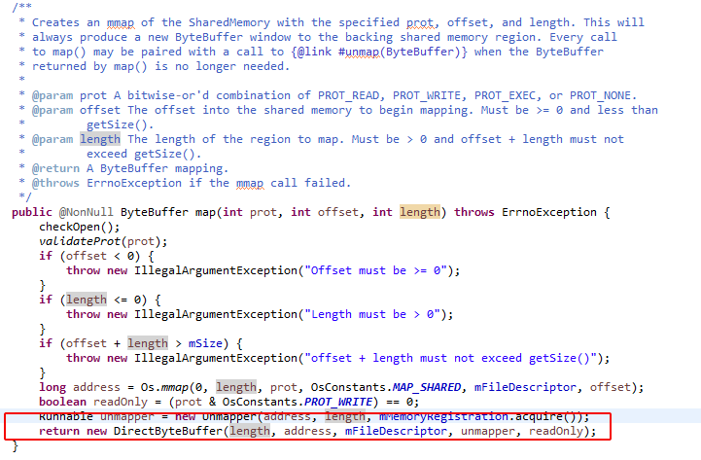

红框中可以看到， map成功的话，直接返回DirectByteBuffer的句柄，后续可以直接通过directByteBuffer来进行读写。

2.MemoryFile写入流程
frameworks/base/core/java/android/os/MemoryFile.java
frameworks/base/core/java/android/os/SharedMemory.java
frameworks/base/core/jni/android_os_SharedMemory.cpp
libcore/ojluni/src/main/java/java/nio/ByteBuffer.java
libcore/ojluni/src/main/java/java/nio/DirectByteBuffer.java
libcore/io/Memory.java
libcore/luni/src/main/native/libcore_io_Memory.cpp
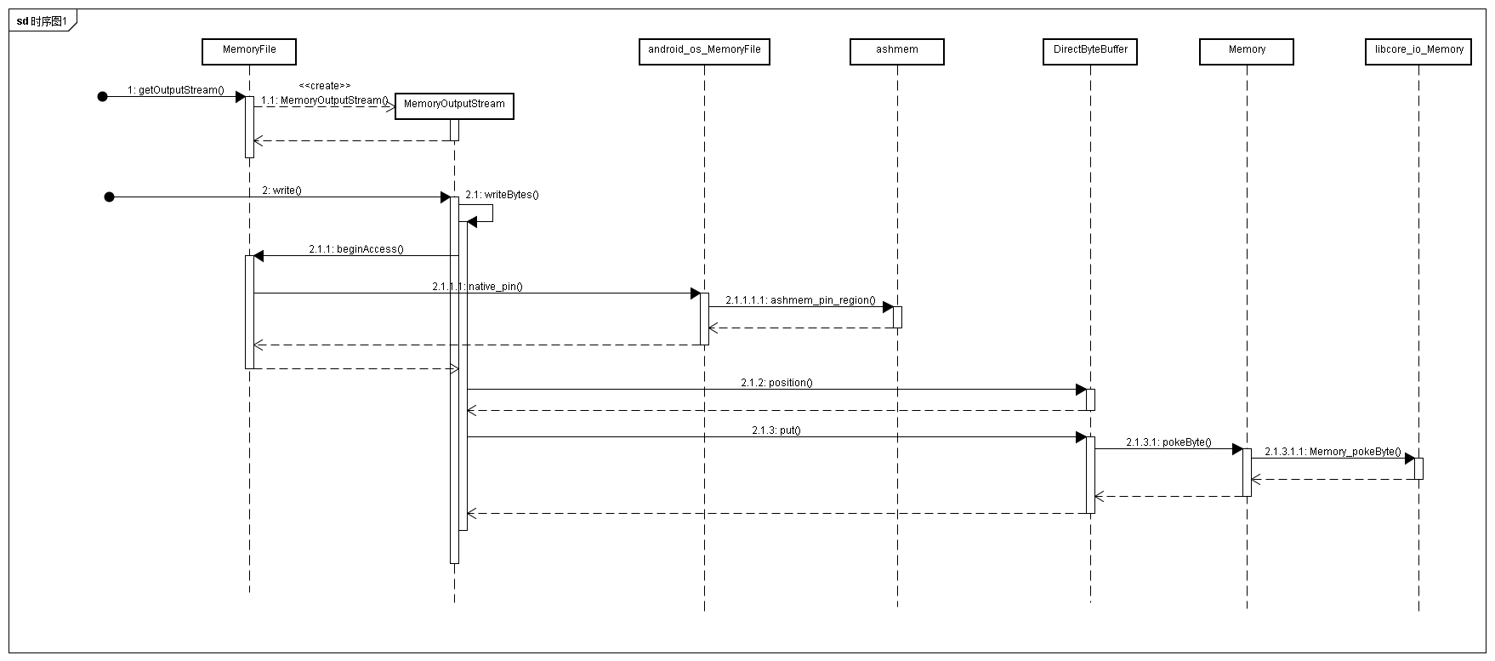

关键代码：
DirectByteBuffer写操作代码

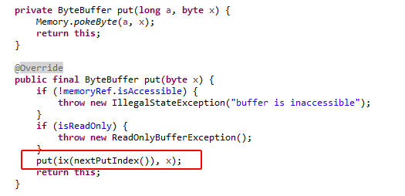

可以看到byteBuffer中写入是逐个字节写，可能存在性能问题（TODO）。

3.MemoryFile读取
libcore/ojluni/src/main/java/java/io/FileInputStream.java
libcore/ojluni/src/main/java/java/io/IoBridge.java

Ashmem驱动分析
Ashmem驱动文件
drivers\staging\android\ashmem.c

Ashmem open流程
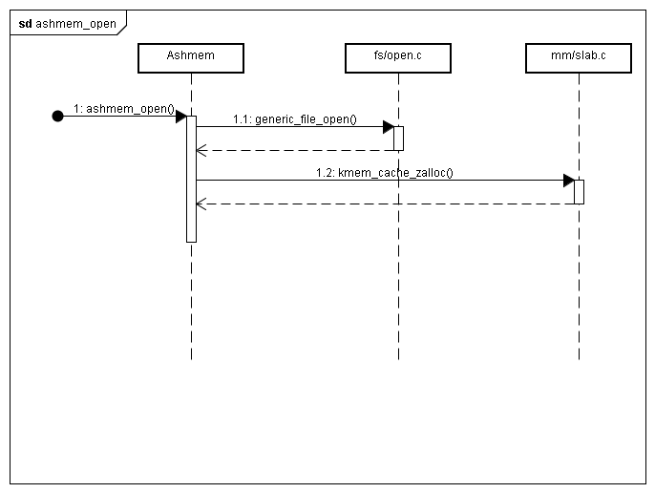

关键数据结构：
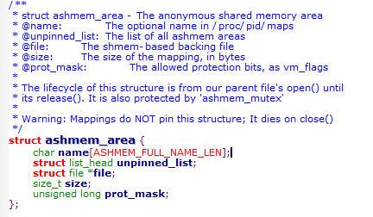

name表示这块共享内存的名字，这个名字会显示/proc/<pid>/maps文件中，<pid>表示打开这个共享内存文件的进程ID；
unpinned_list是一个列表头，它把这块共享内存中所有被解锁的内存块连接在一起，下面我们讲内存块的锁定和解锁操作时会看到它的用法；
file表示这个共享内存在临时文件系统tmpfs中对应的文件，在内核决定要把这块共享内存对应的物理页面回收时，就会把它的内容交换到这个临时文件中去
size表示这块共享内存的大小；域prot_mask表示这块共享内存的访问保护位

Ashmem mmap流程
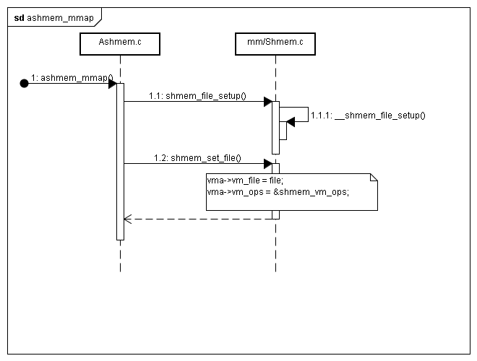

对应代码
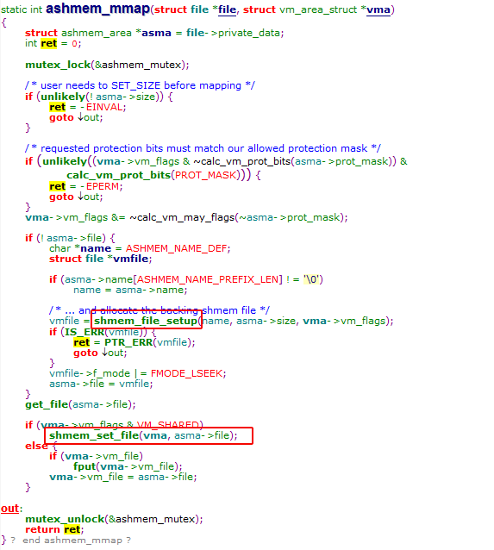

这个函数的实现也很简单，它调用了Linux内核提供的shmem_file_setup函数来在临时文件系统tmpfs中创建一个临时文件，这个临时文件与Ashmem驱动程序创建的匿名共享内存对应。函数shmem_file_setup是Linux内核中用来创建共享内存文件的方法，而Linux内核中的共享内存机制其实是一种进程间通信（IPC）机制，它的实现相对也是比较复杂，Android系统的匿名共享内存机制正是由于直接使用了Linux内核共享内存机制 通过shmem_file_setup函数创建的临时文件vmfile最终就保存在vma->file中了。这里的vma是由Linux内核的文件系统层传进来的，它的类型为struct vm_area_struct，它表示的是当前进程空间中一块连续的虚拟地址空间，它的起始地址可以由用户来指定，也可以由内核自己来分配，这里我们从JNI方法native_mmap调用的mmap的第一个参数确定。文件内存映射操作完成后，用户访问这个范围的地址空间就相当于是访问对应的文件的内容了

